Solicitud gráfica
 | Área: | Matemáticas |  |  | Fecha:
 | Grado: | 9 |  |  | 2016-03-14
 | Título del tema: | La circunferencia y las relaciones entre sus elementos |  |  | ¿Cuaderno de estudio o recurso? | Recurso
 | Editor: | Adriana Ma. Pachón |  |  | Motor del recurso | F7

 | Código guión o recurso: | MA_09_10_CO_REC70 | ← Para determinar este código, visite la hoja de Ayuda
 |  |  |  |  | ESPECIFICACIÓN DE ARCHIVOS A ENTREGAR
Núm. | Archivo Shutterstock o ruta en web | Imagen para: | Tipo | Ubicación de la imagen en el recurso F7 | Nombre imagen SMALL | Tamaño imagen SMALL | Nombre imagen ZOOM | Tamaño imagen ZOOM | Descripción | Observaciones
IMG01 | ver descripcion | Recurso F7 | Ilustración | Inicio | MA_09_10_CO_REC70_IMG01.jpg | 350 x 230 px |  |  | Tomado de google. Ilustrar una similar Botón 1 | 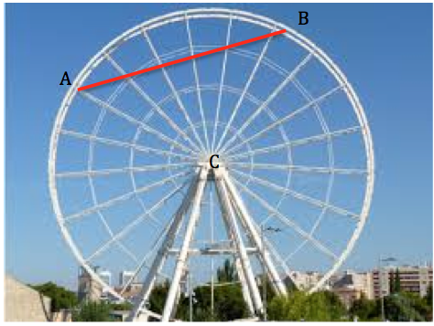
IMG02 | ver descripcion | Recurso F7 | Ilustración | Inicio | MA_09_10_CO_REC70_IMG02.jpg | 350 x 230 px |  |  | Botón 2 Ilustrar la circunferencia que se propone. Los puntos sobre la circunferencia (azul - violeta) no deben ser tan grandes. La imagen también es necesaria para la ficha del estudiante. | 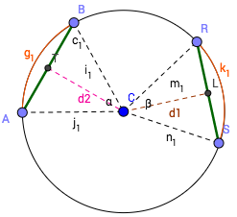
IMG03 | ver descripcion | Recurso F7 | Ilustración | Contenido | MA_09_10_CO_REC70_IMG03n.jpg | 320 x 480 px | MA_09_10_CO_REC70_IMG03a.jpg | 800 x 458 px | Ilustrar la circunferencia propuesta. La imagen también es necesaria para la ficha del estudiante. | 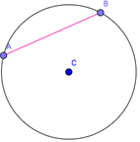
IMG04 | ver descripcion | Recurso F7 | Ilustración | Contenido | MA_09_10_CO_REC70_IMG04n.jpg | 320 x 480 px | MA_09_10_CO_REC70_IMG04a.jpg | 800 x 458 px | Con una persona pensando, se debe ilustrar una circunferencia con los tres elementos y sus respectivos nombres, en colores que correspondan como se muestra en la imagen. Los textos son: Arco Radio Diámetro La imagen del hombre fue tomada de shutterstok: 269272925. Aunque puede ser cualquiera que se vea claramente la circunferencia y sus elementos. Imagen para Menú 1 - Ficha 2 | 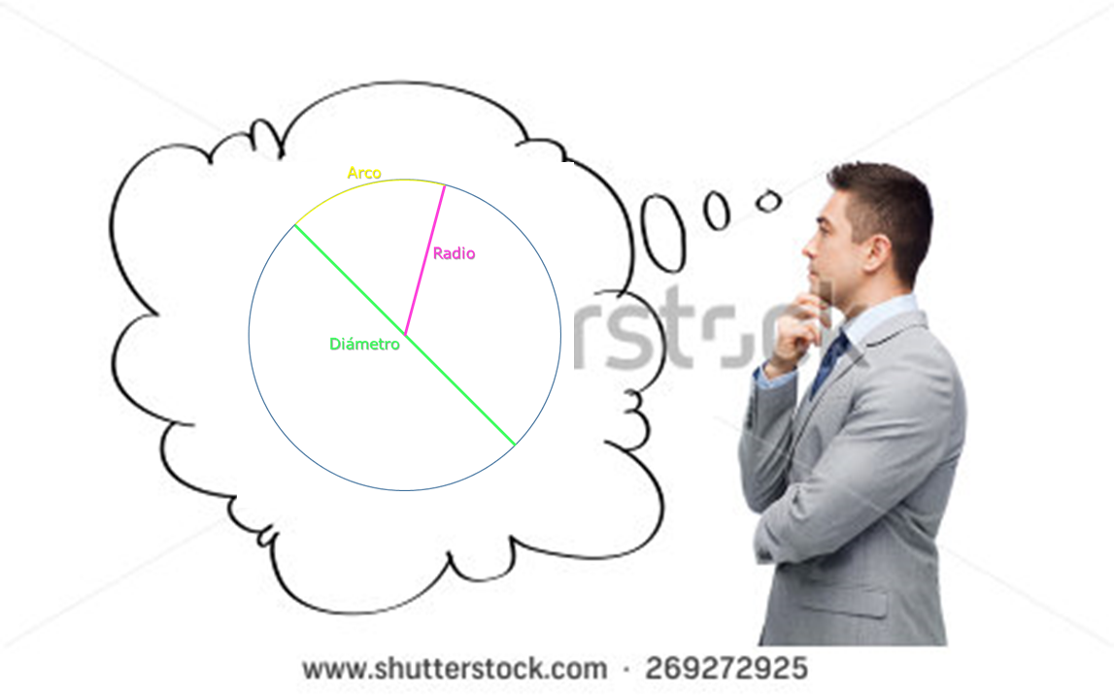
IMG05 | ver descripcion | Recurso F7 | Ilustración | Contenido | MA_09_10_CO_REC70_IMG05n.jpg | 320 x 480 px | MA_09_10_CO_REC70_IMG05a.jpg | 800 x 458 px | Ilustrar la circunferencia propuesta. Con diferentes colores, como se muestra en la imagen. Los puntos sobre la circunferencia (azul - violeta), no deben ser tan grandes. Imagen para Menú - Ficha 2 (Imagen 2) | 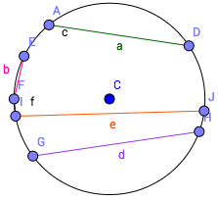
IMG06 | ver descripcion | Recurso F7 | Ilustración | Contenido | MA_09_10_CO_REC70_IMG06n.jpg | 320 x 480 px | MA_09_10_CO_REC70_IMG06a.jpg | 800 x 458 px | Ilustrar la circunferencia propuesta con los colores correspondientes. Los puntos sobre la circunferencia (azul - violeta), no deben ser tan grandes. Es importante que cada letra corresponda con el color del elemento que representa. (la letra c que está sobre la línea rosada, va como la b, minúscula y rosada). Menú 2 - Ficha 1 | 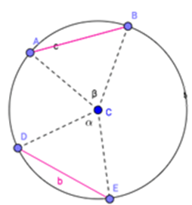
IMG07 | ver descripcion | Recurso F7 | Ilustración | Contenido | MA_09_10_CO_REC70_IMG07n.jpg | 320 x 480 px | MA_09_10_CO_REC70_IMG07a.jpg | 800 x 458 px | Ilustrar con colores correspondientes. Los puntos sobre la circunferencia no deben ser tan grandes. Menú 2 - Ficha 2 (Imagen 1) | 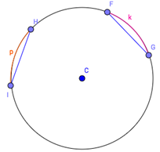
IMG08 | ver descripcion | Recurso F7 | Ilustración | Contenido | MA_09_10_CO_REC70_IMG08n.jpg | 320 x 480 px | MA_09_10_CO_REC70_IMG08a.jpg | 800 x 458 px | Ilustrar con colores correspondientes. Los puntos sobre la circunferencia no deben ser tan grandes. Menú 2 - Ficha 2 (Imagen 2) | 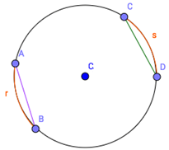
IMG09 | ver descripcion | Recurso F7 | Ilustración | Contenido | MA_09_10_CO_REC70_IMG09n.jpg | 320 x 480 px | MA_09_10_CO_REC70_IMG09a.jpg | 800 x 458 px | Ilustrar con colores correspondientes. Los puntos sobre la circunferencia no deben ser tan grandes. Menú 2 - Ficha 3
IMG10 | ver descripcion | Recurso F7 | Ilustración | Contenido | MA_09_10_CO_REC70_IMG10n.jpg | 320 x 480 px | MA_09_10_CO_REC70_IMG10a.jpg | 800 x 458 px | Ilustrar con colores correspondientes. Los puntos sobre la circunferencia no deben ser tan grandes. Menú 2 - Ficha 4 | 